Variables
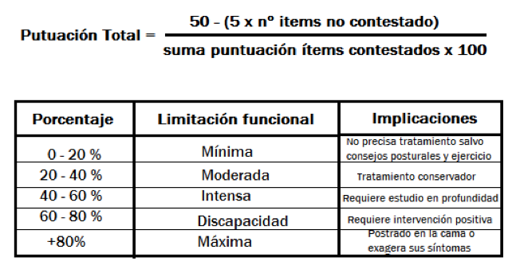
Variables

Id Paciente | Identificador del Paciente
Sexo | Sexo (0 = Hombre 1 = Mujer)
Edad | Edad del Paciente
Peso | Peso del paciente en kg
Altura | Altura en metros
LC | Tipo de Lumbociática (0 = NO Lumbociática, 1 = Lumbiciática Derecha y 2 = Lumbiciática Izquierda)
PC | Pierna corta aparente ( 0 = No Pierna Corta, 1 = Pierna Corta Derecha, 2 = Pierna Corta Izquierda)
NHD | Número hernia discal (0 = Ninguna, 1 = Una, 2 = Dos)
ODI Mes0 | Índice de Discapacidad de Oswestry Mes0 (Porcentaje)
ODI Mes1 | Índice de Discapacidad de Oswestry Mes1 (Porcentaje Antes de Tratamiento)
Tratamiento | Tipo de Tratamiento (0 = Convencional, 1 = Investigación)

 | http://fisioterapiasinred.com/escala-de-oswestry/

